工作表1
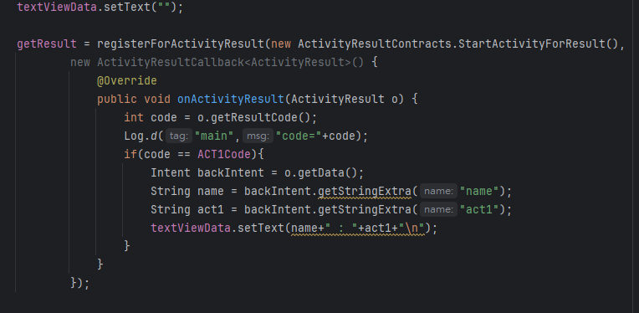
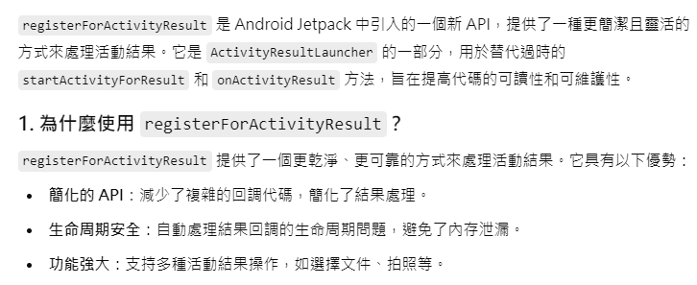
透過intent實現activity資料傳輸，
回傳方法容易當機，有其他較適當的方法

